상품제안서
M자형 에코백 | 상품코드: S47025

 |  |  |  |  |  | 02-713-8555 | www.synergygift.co.kr
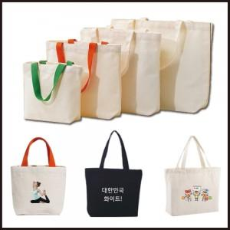

【상세/제작정보】

【인쇄/포장옵션】 | 실크 / OPP(비닐)

【공급단가】 | 수량 | 100~ | 300~ | 1,000~ | 3,000~
*VAT별도 | 가로형 | 1,830원 | 1,730원 | 1,600원 | 1,570원
 | 세로형 | 1,950원 | 1,840원 | 1,710원 | 1,680원

【상품 URL】 | https://www.synergygift.co.kr:443/src/goods_detail.php?gdno=47025

